상품제안서
컵앤컵스 쿨 360 텀블러 | 상품코드: F19891

 |  |  |  |  |  |  | 02-412-0044 | www.easy1.co.kr
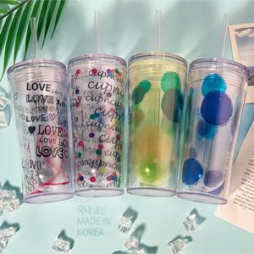

【상세/제작정보】

【인쇄/포장옵션】 | 실크 / 개별인박스

【공급단가】 | 수량 | 100~ | 300~ | 500~ | 1,000~ | 3,000~
*VAT별도 | 핑크 (77*154mm / 340ml) | 3,920원 | 3,780원 | 3,640원 | 3,500원 | 3,360원
 | 그린 (77*154mm / 340ml) | 3,920원 | 3,780원 | 3,640원 | 3,500원 | 3,360원
 | 블루 (77*154mm / 340ml) | 3,920원 | 3,780원 | 3,640원 | 3,500원 | 3,360원
 | 블랙 (77*154mm / 340ml) | 3,920원 | 3,780원 | 3,640원 | 3,500원 | 3,360원

【상품 URL】 | https://dev.easy1.co.kr:443/src/goods_detail.php?gdno=19891

